C IV -ASE2016 SH, SK

Statistisches Amt
für Hamburg und Schleswig-Holstein

 |  | STATISTISCHE BERICHTE
 | Kennziffer: C IV - ASE 2016 SH, SK Sonderbericht Kreisdaten

Kreisergebnisse
der Agrarstrrukturerhebung
Schleswig-Holstein
2016
endgültiges Ergebnis der Agrarstrukturerhebung

Herausgegeben am: 25. Juli 2017

Regionale Einheiten (S.8)
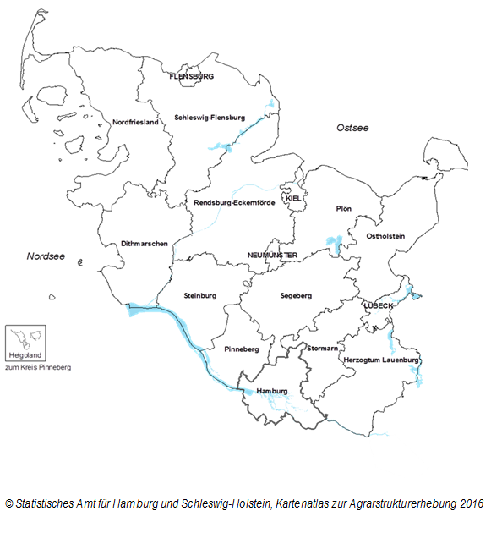

zurück zum Inhalt

